Лаба4
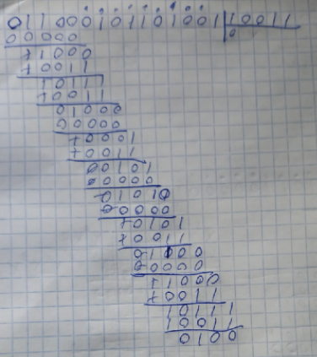
 | 10987 | 654 | 3210 | n=15 |  |  |  |  |  |  |  | 10000000000 | 1001
bcabbc | bc | ab | bc | k=11 | n=k+r | h(x)=x9+x8+x4+x2+x |  |  |  |  |  | 01000000000 | 1101 | ошибка -
 | 0110 | 001 | 0110 | r=4 |  | h(x)*x4=x13+x12+x8+x6+x5 |  |  |  | 11000101100000 |  | 00100000000 | 1111
 |  |  |  |  |  | g(x)=x4+x+1 |  | код - 10011 |  |  |  | 00010000000 | 1110
 |  |  |  |  |  | F(x)=x13+x12+x8+x6+x5+x3+x2+1 |  |  | код - | 011000101101101 |  | 00001000000 | 0111
 |  |  |  |  |  |  | R(x)=x3+x2+1 |  | ошибка - | 011000101101001 | 2-й разряд | 00000100000 | 1010
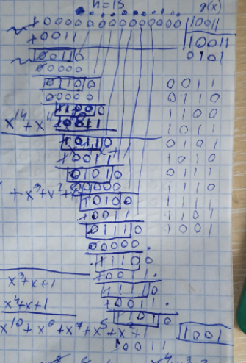
остатки - |  |  |  |  |  |  |  |  |  |  |  | 00000010000 | 0101
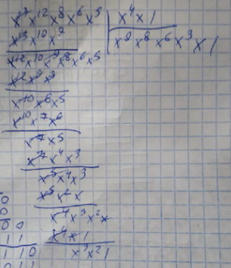
 |  |  |  |  |  |  | остаток - |  |  |  |  | 00000001000 | 1011
 |  |  |  |  |  |  |  |  |  |  |  | 00000000100 | 1100
 |  |  |  |  |  |  |  |  |  |  |  | 00000000010 | 0110
 |  |  |  |  |  |  |  |  |  |  |  | 00000000001 | 0011
 |  |  |  |  |  |  |  |  |  |  |  |  | 1000
 |  |  |  |  |  |  |  |  |  |  |  | остаток | 0100
 |  |  |  |  |  |  |  |  |  |  |  |  | 0010
 |  |  |  |  |  |  |  |  |  |  |  |  | 0001

